Input + Process
NO. | EXPLANATORY |  |  |  |  | FORMULA | VALUE | UNIT
A. | INPUT DATA PERENCANAAN
A.1. | Input data material
 | Mutu struktur baja, |  |  |  |  |  | BJ 37
 | Tegangan leleh struktur baja, |  |  |  |  | fy = | 240 | MPa
 | Tegangan putus struktur baja, |  |  |  |  | fu = | 370 | MPa
 | Nilai modulus elastisitas struktur baja, |  |  |  |  | E = | 200000 | MPa

A.2. | Input data dimensi struktur kolom
 | Tinggi struktur kolom, |  |  |  |  | L = | 4000 | mm

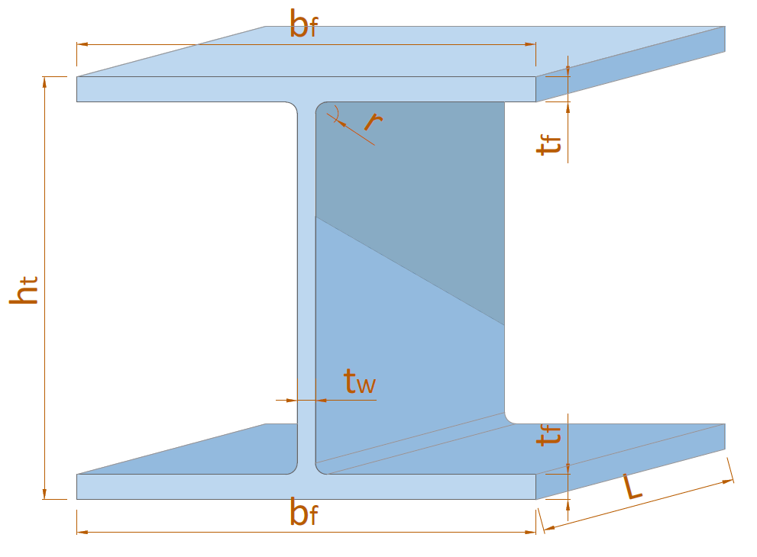
 |  |  |  |  | Profil : | 300 x 300 x 10 x 15
 |  |  |  |  |  | ht = | 300 | mm
 |  |  |  |  |  | bf = | 300 | mm
 |  |  |  |  |  | tw = | 10 | mm
 |  |  |  |  |  | tf = | 15 | mm
 |  |  |  |  |  | r = | 18 | mm

A.3. | Input data beban
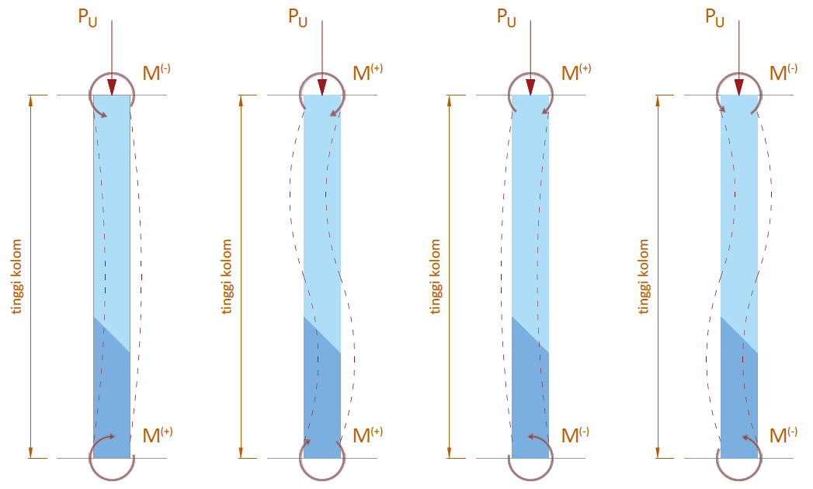

 | Nilai gaya beban aksial akibat kombinasi beban terfaktor, |  |  |  |  | Pu = | 784.800 | kN
 | Nilai momen sumbu X akibat kombinasi beban terfaktor,
 | Momen pada bagian atas struktur, |  |  |  |  | Mnt-X2 = | 78.480 | kN.m | N.b. (Searah jarum jam positif; Berlawanan jarum jam negatif)
 | Momen pada bagian bawah struktur, |  |  |  |  | Mnt-X1 = | 98.100 | kN.m
 | Nilai momen sumbu Y akibat kombinasi beban terfaktor,
 | Momen pada bagian atas struktur, |  |  |  |  | Mnt-Y2 = | 37.278 | kN.m
 | Momen pada bagian bawah struktur, |  |  |  |  | Mnt-Y1 = | -39.240 | kN.m
 | Nilai gaya geser tegak lurus sumbu X akibat kombinasi beban terfaktor, |  |  |  |  | VUX = | 48.650 | kN.m
 | Nilai gaya geser tegak lurus sumbu Y akibat kombinasi beban terfaktor, |  |  |  |  | VUY = | 33.258 | kN.m

B. | ANALISA SIFAT, KEKUATAN PERLU, DAN KLASIFIKASI PENAMPANG PROFIL WF
B.1. | Sifat - sifat material penampang WF
 | Luas penampang profil baja, |  |  |  |  | Ag = | 11978.124 | mm2

 |  | Momen Inersia |  | Mod. Penampang Elastis |  | Mod. Penampang Plastis
 |  | IX | IY | SX | SY | ZX | ZY
 | Value | 199327500 | 67575937.5 | 1328850 | 450506.25 | 1464750 | 681750
 | Satuan | mm4 | mm4 | mm3 | mm3 | mm3 | mm3

B.2. | Analisa Kekuatan Aksial & Momen Perlu Terbesar Pada Struktur Kolom
 | Tinjauan analisa pada Sumbu X
 | Nilai absolut momen terkecil, |  |  |  |  | M1 = | 78.480 | kN.m
 | Nilai absolut momen terbesar, |  |  |  |  | M2 = | 98.100 | kN.m
 | Nilai momen perlu terbesar pada kolom, |  |  |  |  | MrX = B1 * Mntx = | 98.100 | kN.m

 | Tinjauan analisa pada Sumbu Y
 | Nilai absolut momen terkecil, |  |  |  |  | M1 = | 37.278 | kN.m
 | Nilai absolut momen terbesar, |  |  |  |  | M2 = | 39.240 | kN.m
 | Nilai momen perlu terbesar pada kolom, |  |  |  |  | MrY = B1 * MntY = | 42.451 | kN.m

B.3. | Perhitungan klasifikasi penampang profil WF
 | Klasifikasi penampang kolom bagian sayap: |  |  | λ < λp | → | [ KOMPAK ]
 | Klasifikasi penampang kolom bagian badan: |  |  | λ < λp | → | [ KOMPAK ]

 | Kesimpulan klasifikasi penampang kolom,
 | Keadaan batas terhadap sumbu X
 | Kelansingan Sayap |  | Kelansingan Badan |  | Perlu Kontrol Keadaan Batas ?
 |  |  |  |  | Acuan | Jenis Kontrol | Ket.
 |  |  |  |  | Pasal F2 | Y, LTB | [ Perlu ]
 | [ KOMPAK ] |  | [ KOMPAK ] |  | Pasal F3 | LTB, FLB | -
 | c |  | c |  | Pasal F4 | CFY, LTB, FLB | [ Perlu ]
 |  |  |  |  | Pasal F5 | CFY, LTB, FLB | -
 | *SNI 1729 2020

 | Keadaan batas terhadap sumbu Y
 | Kelansingan Sayap |  | Kelansingan Badan |  | Perlu Kontrol Keadaan Batas ?
 |  |  |  |  | Acuan | Jenis Kontrol | Ket.
 | [ KOMPAK ] |  | [ KOMPAK ] |  | Pasal F6 | Y, FLB | [ Perlu ]
 | c |  | c
 | *SNI 1729 2020

B.4. | Nilai faktor modifikasi tekuk torsi lateral pakai
 | Faktor modifikasi tekuk torsi lateral pakai, |  |  |  |  | Cb = | 2.23

C. | ANALISA TAHANAN LENTUR PADA STRUKTUR KOLOM
C.1. | Berdasarkan SNI 1729 2020 Pasal F2
 | Keadaan batas leleh (Y) |  |  | : [ PERLU ]
 | Kekuatan lentur nominal berdasarkan batas leleh, |  |  |  |  | Mn = | 351.540 | kN.m

 | Keadaan batas tekuk torsi-lateral (LTB) |  |  | : [ PERLU ]
 | Batas panjang tak terbreis secara lateral untuk keadaan batas leleh, |  |  |  |  | Lp = | 3.82 | m
 | Batas panjang tak terbreis untuk keadaan batas pada tekuk torsi-lateral inelastik, |  |  |  |  | Lr = | 13.51 | m
 | Panjang kolom, |  |  |  |  | Lb = L = | 4.00 | m
 | Tegangan tekuk torsi-lateral penampang, |  |  |  |  | Fcr = | 2180.370 | MPa

 | Kekuatan lentur nominal berdasarkan batas tekuk torsi-lateral,
 | Kondisi 1 : | Lb < Lp |  |  |  | Mn = | - | kN.m
 | Kondisi 2 : | Lp < Lb < Lr |  |  |  | Mn = | 779.255 | kN.m
 | Kondisi 3 : | Lb > Lr |  |  |  | Mn = | - | kN.m
 |  |  |  |  |  | Mn = | 779.255 | kN.m
 | Kontrol nilai lentur nominal berdasarkan batas tekuk torsi-lateral,
 | Syarat : |  | Mn | ≤ | Mp
 |  |  | 779.255 | > | 351.540 | → | [ Pakai Mp ]

 | Kesimpulan : | Nilai lentur nominal berdasarkan batas tekuk torsi-lateral, |  |  |  | Mn = | 351.540 | kN.m

C.2. | Berdasarkan SNI 1729 2020 Pasal F3
 | Keadaan batas tekuk torsi-lateral (LTB) |  |  | : [ TIDAK PERLU ]
 | Nilai lentur nominal berdasarkan batas tekuk torsi-lateral, |  |  |  |  | Mn = | 351.540 | kN.m

 | Keadaan batas tekuk lokal sayap tekan (FLB) |  |  | : [ TIDAK PERLU ]
 | Koefisien elemen langsing tak diperkaku pakai, |  |  |  |  | kc = | 0.760
 | Rasio lebar terhadap tebal pada sayap, |  |  |  |  | λ = | 10.000
 | Batas kelangsingan untuk sayap kompak, |  |  |  |  | λpf = λp = | 28.868
 | Batas kelangsingan untuk sayap nonkompak, |  |  |  |  | λrf = λr = | 28.868

 | Kekuatan lentur nominal berdasarkan batas lokal sayap tekan,
 | Kondisi 1 : | λp < λ < λr |  |  |  | Mn = | - | kN.m
 | Kondisi 2 : | λr > λ |  |  |  | Mn = | - | kN.m

 | Kesimpulan :
 | Kekuatan lentur nominal berdasarkan batas tekuk lokal sayap tekan, |  |  |  |  | Mn = | - | kN.m

C.3. | Berdasarkan SNI 1729 2020 Pasal F4
 | Keadaan batas leleh sayap tekan (CFY) |  |  | : [ PERLU ]
 | Momen leleh pada sayap tekan, |  |  |  |  | Myc = | 146.340 | kN.m
 | Nilai momen lentur plastis pakai, |  |  |  |  | Mp = | 351.540 | kN.m
 | Nilai faktor plastifikasi badan,
 | Kondisi 1. | Iyc / Iy > 0,23
 | Kondisi 1.A. | (ht - 2 * (tf + r)) / tw ≤ λpw |  |  |  | Rpc = | 2.4022
 | Kondisi 1.B. | (ht - 2 * (tf + r)) / tw > λpw |  |  |  | Rpc = | -
 | Nilai maksimum faktor plastifikasi badan Kondisi 1.B., |  |  |  |  | Rpc = | -
 | Kondisi 2. | Iyc / Iy ≤ 0,23 |  |  |  | Rpc = | -
 | Kesimpulan nilai faktor plastifikasi badan, |  |  |  |  | Rpc = | 2.4022

 | Kekuatan lentur nominal berdasarkan kekuatan leleh sayap tekan, |  |  |  |  | Mn = | 351.54 | kN.m

 | Keadaan batas tekuk torsi-lateral (LTB) |  |  | : [ PERLU ]
 | Batas panjang tak terbreis secara lateral untuk keadaan batas leleh, |  |  |  |  | Lp = | 2.638 | m
 | Batas panjang tak terbreis untuk keadaan batas tekuk torsilateral inelastis
 |  |  |  |  |  | Lr = | 13.068 | m
 | Panjang kolom, |  |  |  |  | Lb = L = | 4.00 | m

 | Kekuatan lentur nominal berdasarkan batas tekuk torsi-lateral,
 | Kondisi 1 : | Lb < Lp |  |  |  | Mn = | - | kN.m
 | Kondisi 2 : | Lp < Lb < Lr |  |  |  | Mn = | 712.084 | kN.m
 | Kondisi 3 : | Lb > Lr |  |  |  | Mn = | - | kN.m
 |  |  |  |  |  | Mn = | 712.084 | kN.m
 | Kontrol nilai lentur nominal berdasarkan batas tekuk torsi-lateral,
 | Syarat : |  | Mn | ≤ | Mn
 |  |  | 712.084 | > | 351.540 | → | [ pakai Rpc*Myc ]

 | Kesimpulan : | Nilai lentur nominal berdasarkan batas tekuk torsi-lateral, |  |  |  | Mn = | 351.540 | kN.m

 | Keadaan batas tekuk lokal sayap tekan (FLB) |  |  | : [ TIDAK PERLU ]
 | Kekuatan lentur nominal berdasarkan batas lokal sayap tekan,
 | Kondisi 1 : | λp < λ < λr |  |  |  | Mn = | - | kN.m
 | Kondisi 2 : | λr > λ |  |  |  | Mn = | - | kN.m

 | Kesimpulan :
 | Kekuatan lentur nominal berdasarkan batas tekuk lokal sayap tekan, |  |  |  |  | Mn = | - | kN.m

 | Keadaan batas leleh sayap tarik (TFY) |  |  | : [ TIDAK PERLU ]
 | Apabila Sxt ≥ Sxc, keadaan batas leleh sayap tarik tidak berlaku.

C.4. | Berdasarkan SNI 1729 2020 Pasal F5
 | Keadaan batas leleh sayap tekan (CFY) |  |  | : [ TIDAK PERLU ]
 | Nilai pakai untuk faktor reduksi kekuatan lentur, |  |  |  |  | Rpg = | 1.000
 | Kekuatan lentur nominal berdasarkan batas leleh sayap tekan, |  |  |  |  | Mn = | 146.340 | kN.m

 | Keadaan batas tekuk torsi-lateral (LTB) |  |  | : [ TIDAK PERLU ]
 | Tegangan tekuk torsi-lateral penampang,
 | Kondisi 1 : | Lb < Lp |  |  |  | fcr = fy = | - | MPa
 | Kondisi 2 : | Lp < Lb < Lr |  |  |  | fcr = Cb * (fy - 0,3*fy * (Lb - Lp) / (Lr - Lp)) = | 501.337 | MPa
...

